ACTA DE APERTURA
 UNIVERSIDAD DEL CAUCA VICERRECTORIA ADMINISTRATIVA CONVOCATORIA PUBLICA No. 033 DE 2023 ACTA DE APERTURA DE OFERTAS
OBJETO: ADQUIRIR Y/O RENOVAR SOPORTE, GARANTÍAS Y LICENCIAMIENTO DE RECURSOS TECNOLÓGICOS PARA GARANTIZAR LA CONFIDENCIALIDAD, DISPONIBILIDAD E INTEGRIDAD DE LA INFORMACIÓN DE LOS SERVICIOS INSTITUCIONALES BRINDADOS POR LA DIVISIÓN DE TECNOLOGÍAS.
Presupuesto Oficial = $321.715.39
Conforme al calendario indicado en el Pliego de Condiciones, se procede a dar apertura de las propuestas para verificar número de folios, requisitos jurídicos, técnicos y de capacidad financiera, de acuerdo al orden de llegada:

En este orden de ideas, se dá inicio a la apertura de los sobres que contienen la información jurídica, financiera y técnica de las ofertas presentadas:
Al proceso se presentaron: UNA (1) oferta, conforme a la información que se describe a continuación:
Orden de apertura | PROPONENTE | GARANTÍA DE SERIEDAD DE LA OFERTA | OBSERVACIONES
 |  | Compañía de Seguros y No. de póliza. | FECHA Y HORA DE ENTREGA | NOTA
1 | SONDA DE COLOMBIA S.A. | SEGUROS MUNDIAL POLIZA NO. NB-100297604 | 5 DE DICIEMBRE 12:02 P.M. | SE ALLEGAN DOS CORREOS CON DOS CARPETAS (SOBRE 01 Y 02)

En constancia de lo anterior, se firma en Popayán, a los cinco (05) dias de diciembre de dos mil veintidós (2022).

 | JORGE ENRIQUE BARRERA MORENO
 | Presidente, Junta de Licitaciones y Contratos
 | Universidad del Cauca
 | Proyectó: Alejandra Valencia

VERIFICACIÓN TÉCNICA
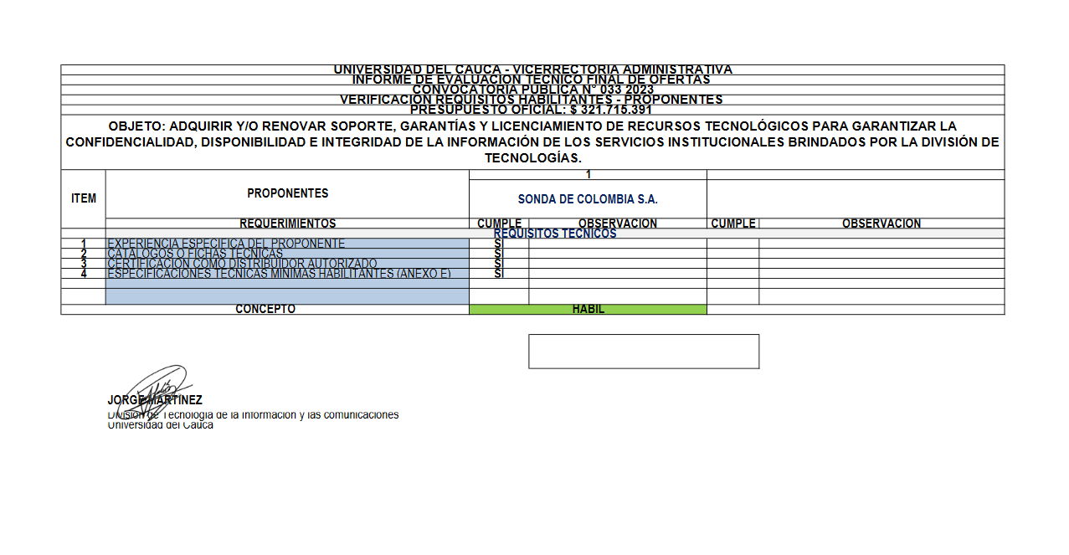

VERIFICACION FINANCIERA
